詳細設計
ナレッジベース詳細設計

 | トップ:TimeTracker FXを活用する > プランナー > すぐに使えるガントテーブル・ガントバー書式設定

 | タイトル
 |  | すぐに使えるガントテーブル・ガントバー書式設定

 | 更新日 |  |  | 2016/8/3
 | 対象バージョン |  |  | 3以降
 | 対象エディション |  |  | Professional / Standard

 | 内容
 |  | ノードの見た目は任意の条件に基づいて柔軟に設定できます。
 |  | 例えば、進捗遅れを赤く表示するなど、自分が見たい条件で視覚化できます。
 |  | テーマに沿ったサンプルを紹介しますので、是非お使いください。

 | 設定方法
 |  | 紹介するサンプルは以下の手順で自分のプロジェクトに利用できます。

 |  |  | 1. 使いたいサンプルをダウンロードします。
 |  |  | 2. ダウンロードしたzipファイルを展開します。
 |  |  | 3. TimeTracker FXでプロジェクトを開きます。
 |  |  | 4. ダウンロードしたサンプルに合わせ、[テーブル定義の設定]または[ガントバー書式の設定]ダイアログを開きます。
 |  |  | 5. [インポート]をクリックし、手順2で展開したファイルを指定します。
 |  |  | 6. 指定したファイルの設定がリスト上に表示されるので、その設定を適用します。

 | サンプル1：工数が計画を超過したノード
 |  | 実績工数が計画工数を超過しているノードを赤色の背景にします。
 |  | 作業の生産性が気になる場面で活用できます。
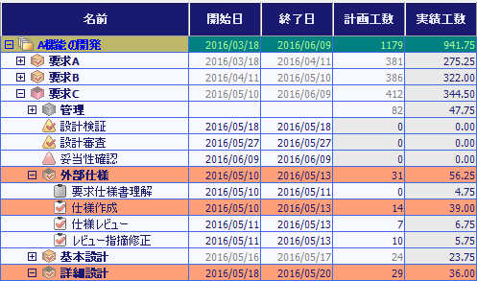

 |  | ↓Overwork.tablestyle(**KB)

 | サンプル2：コストが予算を超過したノード
 |  | 実績コストが予算（計画コスト）を超過しているノードを赤色の背景にします。
 |  | プロジェクトの採算にリスクとなるノードを把握する場面で活用できます。
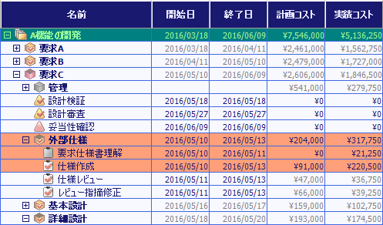

 |  | ↓Overcost.tablestyle(**KB)

 | サンプル3：リーダーごとにタスクを識別
 |  | リーダーに合わせて、ガントバーの色を変更します。
 |  | リーダーが全体の計画と自分の作業の関係を確認する場面で活用できます。

 |  | ↓EachLeader.barstyle(**KB)
 |  | ※本設定はプロジェクトに合わせてリーダー名を変更してください。

